Test Case
ID | Priority | Functionality | Role/Profile | Browser | Summary | Precondition | Steps To Reproduce | Expected Result | Status | Notes
Functionality
F_0 | High | Открытие сайта | User | Google Chrome Version 102.0.5005.63 | Открытие сайта используя URL |  | 1)Ввести в поле URL: http://inqa-challenge.surge.sh/ 2)Нажать Enter | 1)URL введен 2)URL открылся | Passed
F_1.1 | High | Создание задачи | User | Google Chrome Version 102.0.5005.63 | При создании задачи в табе "Add Task" все поля анкеты заполнены | URL open: http://inqa-challenge.surge.sh/ Title: Tom Description: 123 | 1)Кликнуть на таб "Add Task" 2)Кликнуть на поле "Title" 3)Ввести Title 4)Выбрать приоритет Low из dropdown list Select priority 5)Кликнуть на поле "Description" 6)Ввести Description 7)Кликнуть на поле "Add" | 1)Открываается таба с анкетой создания задачи 2)Поле "Title" становится активным 3)Title введен 4)Приоритет выбран 5)Поле "Description" становится активным 6)Description введен 7)Происходит обновление формы для создания новой задачи | Passed | 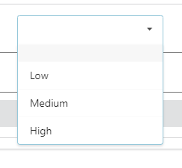 dropdown list:
F_1.2 | High | Создание задачи | User | Google Chrome Version 102.0.5005.63 | При создании задачи в табе "Add Task" указан только Title и Select priority | URL open: http://inqa-challenge.surge.sh/ Title: Alis | 1)Кликнуть на таб "Add Task" 2)Кликнуть на поле "Title" 3)Ввести Title 4)Выбрать приоритет High из dropdown list Select priority 5)Кликнуть на поле "Add" | 1)Открываается таба с анкетой создания задачи 2)Поле "Title" становится активным 3)Title введен 4)Приоритет выбран 5)Происходит обновление формы для создания новой задачи | Passed | dropdown list:
F_1.3 | High | Создание задачи | User | Google Chrome Version 102.0.5005.63 | Задача не создается в табе "Add Task" при не заполненных обязательных полях анкеты | URL open: http://inqa-challenge.surge.sh/ Title: Jon | 1)Кликнуть на таб "Add Task" 2)Ввести Title в поле "Title"/ Выбрать приоритет High из dropdown list Select priority 3)Кликнуть на поле "Add" | 1)Открываается таба с анкетой создания задачи 2)Title введен/ Приоритет выбран 3)Задача не создана, появляется pop-up с сообщением: Устраните ошибки | Failed
F_1.4 | High | Создание задачи | User | Google Chrome Version 102.0.5005.63 | Задача не создается в табе "Add Task" при не заполненных полях анкеты | URL open: http://inqa-challenge.surge.sh/ | 1)Кликнуть на таб "Add Task" 2)Кликнуть на поле "Add" | 1)Открываается таба с анкетой создания задачи 2)Задача не создана, появляется pop-up с сообщением: Устраните ошибки | Failed
F_3 | High | Выбор приоритета | User | Google Chrome Version 102.0.5005.63 | Выбор приоритета null/Low/Midium/High в dropdown list Select priority при создании задачи в табе "Add Task" | URL open: http://inqa-challenge.surge.sh/ | 1)Кликнуть на таб "Add Task" 2)Выбрать приоритет null/Low/Midium/High из dropdown list Select priority | 1)Открываается таба с анкетой создания задачи 2)Приоритет выбран | Passed | dropdown list:
F_4.1 | High | Поиск задачи | User | Google Chrome Version 102.0.5005.63 | Поиск используя >2 символов в поле "Text search" табa "Tasks" | URL open: http://inqa-challenge.surge.sh/ | 1)Кликнуть на поле "Text search" 2)Ввести Tom | 1)Поле становится активным 2)Tom введено, задача найдена | Passed
F_4.2 | High | Поиск задачи | User | Google Chrome Version 102.0.5005.63 | Поиск используя 2 символа в поле "Text search" табa "Tasks" | URL open: http://inqa-challenge.surge.sh/ | 1)Кликнуть на поле "Text search" 2)Ввести To | 1)Поле становится активным 2)To введено, задача найдена | Failed
F_4.3 | Middle | Поиск задачи | User | Google Chrome Version 102.0.5005.63 | Поиск используя 1 символ в поле "Text search" табa "Tasks" | URL open: http://inqa-challenge.surge.sh/ | 1)Кликнуть на поле "Text search" 2)Ввести T | 1)Поле становится активным 2)T введено, задача не найдена | Passed
F_5 | High | Изменение статуса | User | Google Chrome Version 102.0.5005.63 | Изменение статуса задачи в local storage таба "Tasks" на выполнено/не выполнено | URL open: http://inqa-challenge.surge.sh/ | 1)Кликнуть на 2)Кликнуть на "Change Status Tasks" | 1)Toggle активирован, открывается меню функций задачи 2)Задача зачеркивается переходя в состояние выполнено/зачеркивание пропадает и переходит в состояние не выполнено | Passed
F_6 | High | Удаление задачи | User | Google Chrome Version 102.0.5005.63 | Удаление выбранной задачи из local storage в табе "Tasks" | URL open: http://inqa-challenge.surge.sh/ | 1)Кликнуть на 2)Кликнуть на "Delete" | 1)Toggle активирован, открывается меню функций задачи 2)Задача удалена | Passed
F_7.1 | High | Хранение задач | User | Google Chrome Version 102.0.5005.63 | Отображение созданой задачи в пустом local storage таба "Tasks" | URL open: http://inqa-challenge.surge.sh/ | 1)Кликнуть на таб "Add Task" 2)Кликнуть на поле "Title" 3)Ввести Title 4)Выбрать приоритет Low из dropdown list Select priority 5)Кликнуть на поле "Description" 6)Ввести Description 7)Кликнуть на поле "Add" 8)Кликнуть на таб "Tasks" | 1)Открываается таба с анкетой создания задачи 2)Поле "Title" становится активным 3)Title введен 4)Приоритет выбран 5)Поле "Description" становится активным 6)Description введен 7)Происходит обновление формы для создания новой задачи 8)Задача отобразилась в local storage | Passed
F_7.2 | High | Хранение задач | User | Google Chrome Version 102.0.5005.63 | Отображение созданой задачи в local storage при наличии в нём 2 задач таба "Tasks" | URL open: http://inqa-challenge.surge.sh/ | 1)Кликнуть на таб "Add Task" 2)Кликнуть на поле "Title" 3)Ввести Title 4)Выбрать приоритет Low из dropdown list Select priority 5)Кликнуть на поле "Description" 6)Ввести Description 7)Кликнуть на поле "Add" 8)Кликнуть на таб "Tasks" | 1)Открываается таба с анкетой создания задачи 2)Поле "Title" становится активным 3)Title введен 4)Приоритет выбран 5)Поле "Description" становится активным 6)Description введен 7)Происходит обновление формы для создания новой задачи 8)Задача отобразилась в local storage | Failed
Usability
U_10 | High | Всплывающий pop-up | User | Google Chrome Version 102.0.5005.63 | Появляется pop-up с сообщением при валидном создании задачи в табе "Add Task" | URL open: http://inqa-challenge.surge.sh/ | 1)Кликнуть на таб "Add Task" 2)Кликнуть на поле "Title" 3)Ввести Title 4)Выбрать приоритет Low из dropdown list Select priority 5)Кликнуть на поле "Description" 6)Ввести Description 7)Кликнуть на поле "Add" | 1)Открываается таба с анкетой создания задачи 2)Поле "Title" становится активным 3)Title введен 4)Приоритет выбран 5)Поле "Description" становится активным 6)Description введен 7)Задача создана, появляется pop-up с сообщением: Задача успешно создана | Failed
U_11 | High | Всплывающий pop-up | User | Google Chrome Version 102.0.5005.63 | Появляется pop-up с сообщением при невалидном создании задачи в табе "Add Task" | URL open: http://inqa-challenge.surge.sh/ | 1)Кликнуть на таб "Add Task" 2)Кликнуть на поле "Add" | 1)Открываается таба с анкетой создания задачи 2)Задача не создана, появляется pop-up с сообщением: Устраните ошибки | Failed
GIU
G_3.1 | Low | Масштабируемость поля "Description" | User | Google Chrome Version 102.0.5005.63 | Поле "Description" в табе "Add Task" масштабируется до 15/15px | URL open: http://inqa-challenge.surge.sh/ | 1)Кликнуть на таб "Add Task" 2)Кликнуть на resize handle поля "Description" (удерживая левый клик) 3)Уменьшить поле "Description" до минимального размера | 1)Открываается таба с анкетой создания задачи 2)Уголок становится активным 3)Поле "Description" уменьшилось до минимального значения | Passed
G_3.2 | Low | Масштабируемость поля "Description" | User | Google Chrome Version 102.0.5005.63 | Поле "Description" в табе "Add Task" масштабируется до 1617/791рх | URL open: http://inqa-challenge.surge.sh/ | 1)Кликнуть на таб "Add Task" 2)Кликнуть на resize handle поля "Description" (удерживая левый клик) 3)Растянуть поле "Description" до максимального размера | 1)Открываается таба с анкетой создания задачи 2)Уголок становится активным 3)Поле "Description" растянулось до максимального значения | Passed
G_4 | Middle | Scroll bar | User | Google Chrome Version 102.0.5005.63 | Scroll bar в поле "Description" при его манипуляции выполняет scroll текста по вертикали | URL open: http://inqa-challenge.surge.sh/ Text: https://gsgen.ru/tools/fish-text/ | 1)Кликнуть на таб "Add Task" 2)Кликнуть по полю "Description" 3)Вставить сгенерированный Text 4)Кликнуть на scroll bar (удерживая левый клик) 5)Провести мышку вниз | 1)Открываается таба с анкетой создания задачи 2)Поле "Description" становится активным 3)Text вставлен 4)Scroll bar становится активным 5)Происходит пролистывание текста вниз | Passed

Report
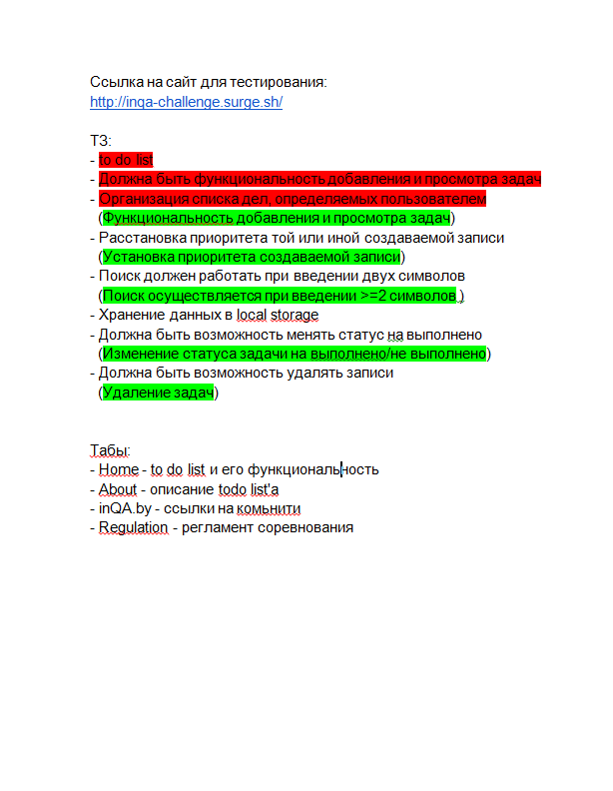
Краткое описание | Сайт URL: http://inqa-challenge.surge.sh/ Проект создан для создания и контролирования задач, фильтрации их по названию или дате.
Команда тестировщиков | QA Engineer: Lesha Tarasevich
Тестовое окружение | Google Chrome Version 102.0.5005.63
Описание процесса тестирования | При тестировании требований было найдено дублирование пунктов и не корректная формулировка пунктов. В процесс тестирования сайта проводилось функциональное и нефункциональное тестирование. К функциональным тестам отнесли модули создания, просмотра, редактирования, удаление, хранения задач (Smoke testing, Functional testing). К нефункциональному тестированию отнесли модули логики, интерфейса, навигации сайта (Usability testing, GUI testing).
Расписание | Сдача до 23.59 07.07.2022
Список новых дефектов | Найдено 16 бага из них: Critical = 2 Major = 5 Minor = 9
Статистика по всем дефектам | Functionality bug = 4 Usability bug = 4 GUI bug = 8

